Sheet1
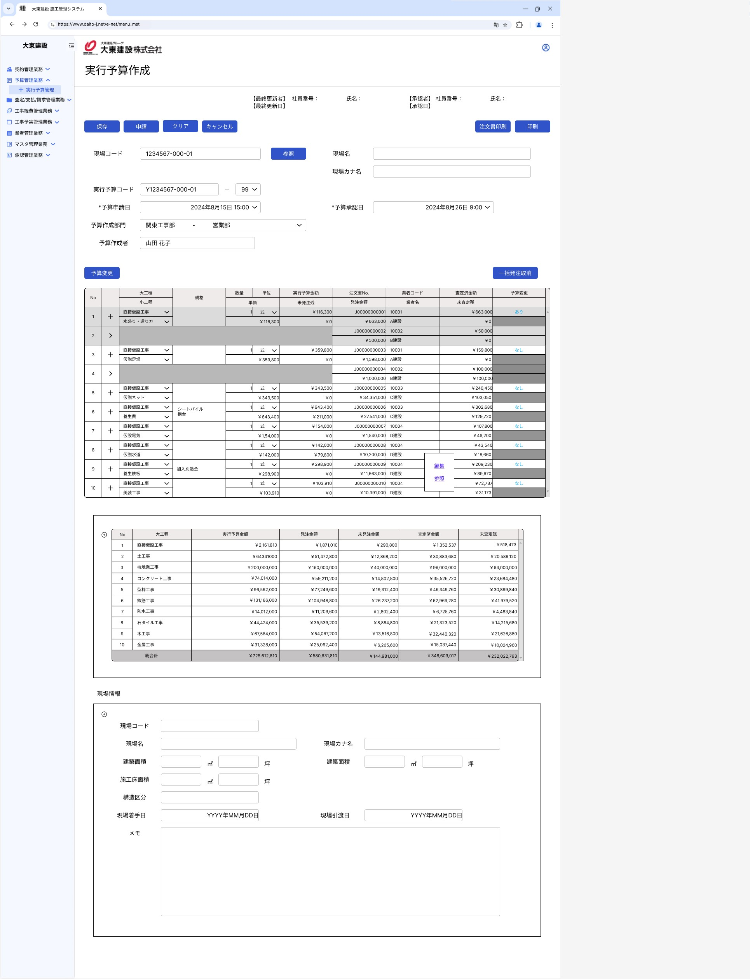

要件定義で黄色の項目は表示項目となり、入力不可みたいです。画面UIで全部入力項目となっています。
どちらが正しいかご確認をお願いいたします。
回答：要件定義書が正しいです。入力不可です。

予算変更の子画面の画面UIはご提供いただいていないので、暫く作成不要との認識でよろしいでしょうか
またこのボタンどの場合利用しますか
各行の後ろに予算変更のリンクがあるので、このボタンがなくても大丈夫と思います。
回答：至急提供いたします。
予算変更は、実行予算項目単位で別の実行予算項目に実行予算金額を振り返るときに使います。
右側の予算変更部分は、予算変更したときに入力した内容をモーダルで出すだけです。

明細一覧の「＋」ボタンを押すと、行追加を行って、
元行と追加行について、各項目の編集可否をご確認させてください。
要件定義の記載内容は画面UIと不一致なので、判断できません。
回答：「+」の行追加は、同一項目に対する発注業者分割です。
発注金額、業者コード、業者名が編集可能項目です。

ここは表示項目でしょうか
回答：表示項目のみ。左上の記号のところにて折りたためます。

